信用交易
融资融券市场交易数据统计(2024-08-26)

标的证券 | 融资融券余额（亿元） | 融资余额（亿元） | 融券余额（亿元） | 融资买入额（亿元） | 融资融券规模变化（亿元） | 融资余额增幅(‰) | 融券余额增幅(%)
统计数据 | 13,971.73 | 13,839.67 | 121.94 | 383.37 | -2.79 | -0.15 | -0.59

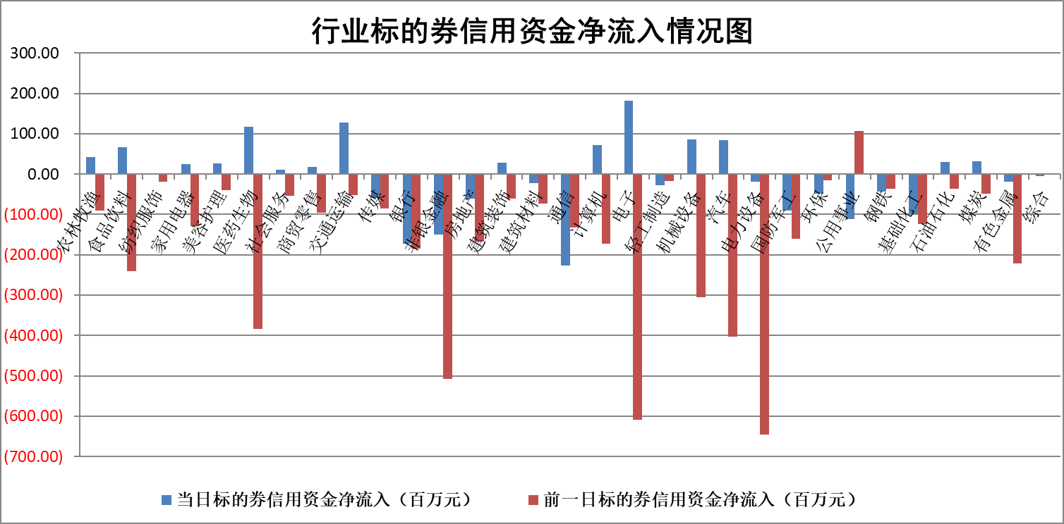

标的基金代码 | 标的基金简称 | 融资余额/市值(%) | 融资余额增幅(%) | 融资买入额/成交金额(%) | （融资余额净增额-融券余额净增额）/市值(‱) | 融券余额降幅(%) | ABS[（融资余额净增额-融券余额净增额）/市值净增额-1](%)
159902 | 华夏中小板ETF | 0.00 | 0.00 | 0.00 | 0.00 | 0.00 | 100.00
159915 | 易方达创业板ETF | 2.97 | 1.46 | 1003441.89 | 4.30 | 1.43 | 188.95
159919 | 嘉实沪深300ETF | 0.65 | 0.00 | 4.68 | 1.51 | 50.62 | 97.21
159920 | 华夏恒生ETF | 35.95 | -0.08 | 11.63 | -2.79 | -1.13 | 102.49
159922 | 嘉实中证500ETF | 0.74 | 0.00 | 0.92 | 10.50 | 36.21 | 170.89
159925 | 南方沪深300ETF | 0.24 | -1.02 | 0.92 | -0.25 | 0.00 | 100.03
159928 | 消费ETF | 1.36 | -0.96 | 2.06 | -1.32 | 0.56 | 97.74
159934 | 易方达黄金ETF | 85.02 | -0.07 | 2.82 | -6.25 | 0.00 | 130.64
159939 | 全指信息技术ETF | 0.98 | 0.22 | 6.65 | 0.21 | 0.00 | 100.47
159940 | 全指金融地产ETF | 0.12 | 0.10 | 0.00 | 0.01 | 0.00 | 99.59
159995 | 半导体芯片ETF | 2.87 | -0.61 | 113.37 | -1.81 | -0.56 | 117.96
159997 | 天弘中证电子ETF | 2.39 | -0.05 | 2.80 | -0.13 | 0.37 | 99.71
159998 | 天弘中证计算机主题ETF | 1.03 | -2.89 | 0.02 | -3.06 | 0.00 | 103.48
510050 | 华夏上证50ETF | 3.35 | -0.82 | 160.21 | -2.56 | 13.44 | 90.21
510180 | 华安上证180ETF | 0.47 | 0.03 | 0.38 | 0.01 | -2.28 | 100.08
510880 | 华泰柏瑞红利ETF | 0.48 | 0.78 | 3.04 | 0.38 | 0.52 | 100.70
510900 | 易方达恒生H股ETF | 44.50 | 0.00 | 3.23 | -0.06 | 0.00 | 100.06
511010 | 5年期国债ETF | 4.25 | -0.15 | 0.01 | -0.66 | 0.00 | 553.67
511380 | 可转债及可交换债券ETF | 2.24 | 0.52 | 451.69 | 1.15 | 0.00 | 98.72
512000 | 全指证券ETF | 8.77 | -0.01 | 7.08 | -0.05 | 0.16 | 102.63
512010 | 沪深300医药卫生ETF | 6.88 | -0.02 | 99.50 | -0.12 | 0.63 | 99.49
512070 | 沪深300非银ETF | 2.56 | -2.81 | 686.01 | -4.73 | 82.39 | 209.16
512400 | 南方中证申万有色金属ETF | 1.83 | -2.71 | 1.54 | -5.29 | -1.31 | 104.46
512580 | 广发中证环保产业ETF | 1.15 | 0.53 | 0.25 | 0.60 | 0.00 | 99.27
512660 | 国泰中证军工ETF | 3.12 | 2.93 | 15.50 | 8.89 | 3.17 | 114.63
512800 | 华宝中证银行ETF | 11.00 | -0.60 | 3.16 | -5.33 | 4.14 | 89.46
512980 | 广发中证传媒ETF | 1.96 | -1.88 | 162.87 | -3.75 | -0.18 | 121.25
515030 | 华夏中证新能源汽车ETF | 3.13 | -1.01 | 8.01 | 0.11 | 39.36 | 99.94
515050 | 华夏中证5G通信主题ETF | 1.10 | -0.49 | 5.39 | -0.49 | 1.21 | 99.54
515070 | 华夏中证人工智能ETF | 3.78 | -0.80 | 5.87 | -3.05 | 0.00 | 95.07
标的股票比较指标 |  | 融资余额/流通A股市值(%) | 融资余额增幅(%) | 融资买入额/成交金额(%) | （融资余额净增额-融券余额净增额）/流通A股市值(‱) | 融券余额降幅(%) | ABS[（融资余额净增额-融券余额净增额）/流通A股市值净增额-1](%)
前十名标的个股 |  | 仁东控股 | 天力锂能 | 贝泰妮 | 思泉新材 | 中红医疗 | 腾达科技
 |  | 雅博股份 | 建科股份 | 侨源股份 | 天力锂能 | 国际医学 | 隆华新材
 |  | 中研股份 | 思泉新材 | 特锐德 | 招标股份 | 江化微 | 丰立智能
 |  | 容百科技 | 招标股份 | 酒钢宏兴 | 建科股份 | 舍得酒业 | 东山精密
 |  | 纽泰格 | 中电港 | 天赐材料 | 东睦股份 | 普冉股份 | 奥士康
 |  | 齐峰新材 | 深高速 | 国海证券 | 中电港 | 东微半导 | 天益医疗
 |  | 南都电源 | 长虹美菱 | 虹软科技 | 大众交通 | 洋河股份 | 安旭生物
 |  | 金博股份 | 深赛格 | 郑州银行 | 中信海直 | 威迈斯 | 康为世纪
 |  | 元道通信 | 养元饮品 | 华设集团 | 捷邦科技 | 国泰君安 | 瑞纳智能
 |  | 福星股份 | 盟固利 | 哈投股份 | 金卡智能 | 力芯微 | 中亦科技
后十名标的个股 |  | 广汇汽车 | 岩石股份 | 国信证券 | 飞南资源 | 冠豪高新 | 东芯股份
 |  | 海印股份 | 翔腾新材 | 重庆钢铁 | 海森药业 | 圣元环保 | 大众交通
 |  | 盛屯矿业 | 飞南资源 | 广汇汽车 | 腾达科技 | 祥源新材 | 联合光电
 |  | 江苏舜天 | 山西路桥 | 海印股份 | 深水海纳 | 中国铁建 | 钜泉科技
 |  | 威创股份 | 深圳华强 | 盛屯矿业 | 光大同创 | 国电电力 | 金卡智能
 |  | 广电网络 | 中胤时尚 | 江苏舜天 | 山西路桥 | 重庆水务 | 敷尔佳
 |  | 东旭光电 | 深水海纳 | 威创股份 | 翔腾新材 | 赛意信息 | 晶升股份
 |  | 东旭蓝天 | 华立科技 | 广电网络 | 辰奕智能 | 赛科希德 | 海南椰岛
 |  | 易事特 | 腾达科技 | 东旭光电 | 国中水务 | 桂冠电力 | 思泉新材
 |  | 鹏都农牧 | 海森药业 | 东旭蓝天 | 安邦护卫 | 未名医药 | 湖南黄金
说明：1.以上普通交易数据和信用交易数据皆以交易日收盘后数据为基准；2.上述标的证券总数据只计算标的证券市场总数据，不包括从标的证券中调出去标的证券数据，所以与交易所公布的总值略有不同； 3.上述行业采用申万一级行业分类；4.以上标的基金和标的个股中比较的6个指标值中：前5个（从左至右）为正向指标，值越大排名越靠前；第6个为逆向指标，值越小，排名越靠前；5.第6个指标中ABS[]表示求绝对值，其主要用于考量信用资金相对净流入对股价相对净变化的贡献程度；6.数据来源：wind，交易所。

 |  |  |  | 证券代码 | 新增融资余额 | 融资买入额 | 融资买入增幅前10
 |  | 1 | 天力锂能 | 301152 | 30032122 | 45227208 | 41%
 |  | 2 | 建科股份 | 301115 | 11847541 | 19328633 | 39%
 |  | 3 | 思泉新材 | 301489 | 19465513 | 39670328 | 29%
 |  | 4 | 招标股份 | 301136 | 12847893 | 20288559 | 23%
 |  | 5 | 中电港 | 001287 | 52901317 | 136875224 | 17%
 |  | 6 | 深高速 | 600548 | 6887391 | 10797860 | 17%
 |  | 7 | 长虹美菱 | 000521 | 30980803 | 55770843 | 17%
 |  | 8 | 深赛格 | 000058 | 15100419 | 30855507 | 16%
 |  | 9 | 养元饮品 | 603156 | 11885243 | 15354487 | 16%
 |  | 10 | 盟固利 | 301487 | 17017759 | 42353899 | 16%

